Power
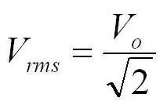
LF Generator Power Set-up |  |  |  |  |  |  |  | 220VAC Regulator
 |  |  |  |  |  |  |  |  | V1.0 | Origin
 | Measure |  |  |  |  |  |  | Vin | 220 | 220 | VAC
 |  | Frequency[KHz] | Power[W] | Pulse width[usec] | On-Time[usec] |  |  | Vout | 311 | 220 | VDC
 |  | 50 | 10 | 2 | 82 | 8.2
 |  | 50 | 20 | 2 | 182 | 9.1
 |  | 50 | 100 | 2 | 900 | 9 |  | Vtran_in | 150 | 220 | VDC
 |  |  |  |  |  |  |  | Itran_in | 20 |  | A
 |  | Frequency[KHz] | Power[W] | Pulse width[usec] | On-Time[usec] |  |  | Power | 3000 |  | W
 |  | 50 | 20 | 2 | 182 | 9.1
 |  | 30 | 20 | 3.2 | 70 | 11.2 |  | Vtran_out | 720

 |  |  |  |  |  |  | Power | 500 | W
 |  | Full width | 5000 | 5000 | usec |  | Vin | 220 | VDC
 |  | Full Frequency | 0.2 | 0.2 | KHz |  | Iin | 2.273 | A
 |  | Pulse Frequency | 50 | 30 | KHz
 |  | Pulse width | 20 | 33.3 | usec
 |  | Pulse/Full | 0.004 | 0.0067 | ratio
 |  | 10% duty | 0.0004 | 0.00067 |  |  |  | 220 | 220
 |  |  | 0.2 | 0.33333 |  |  |  | 48400 | 311.12698372
 |  |  |  |  |  |  |  | 24200
 |  |  |  |  |  |  |  | 155.56349186

Snubber Review
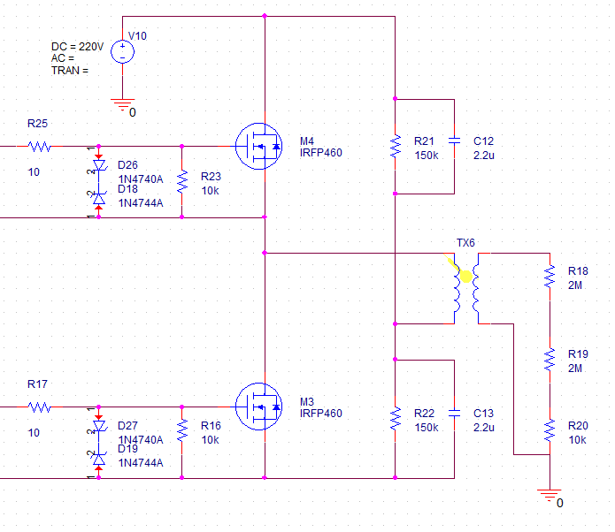
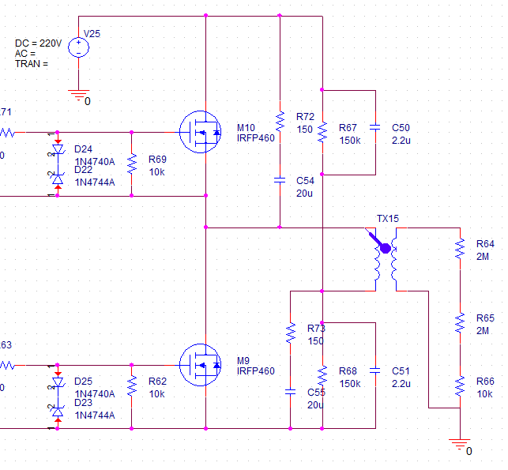
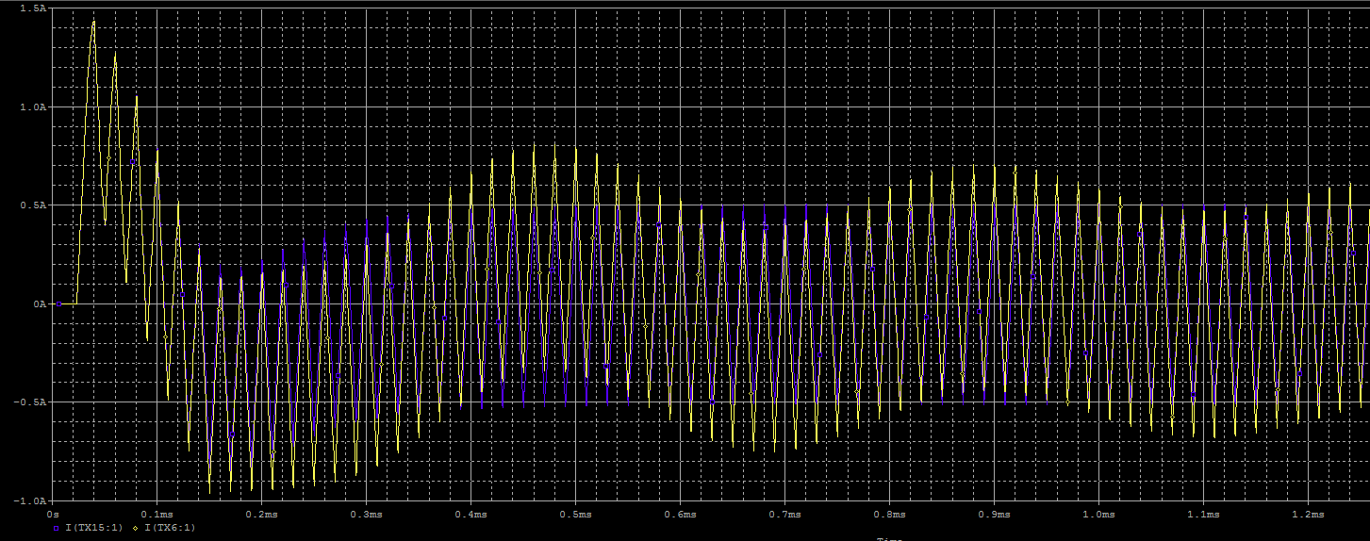
1. Snubber 회로 검토
 | 1) Snubber 회로 추가시 Vgs 변화
 | => Pulse Off시 역으로 걸리는 전압이 떨어진다.
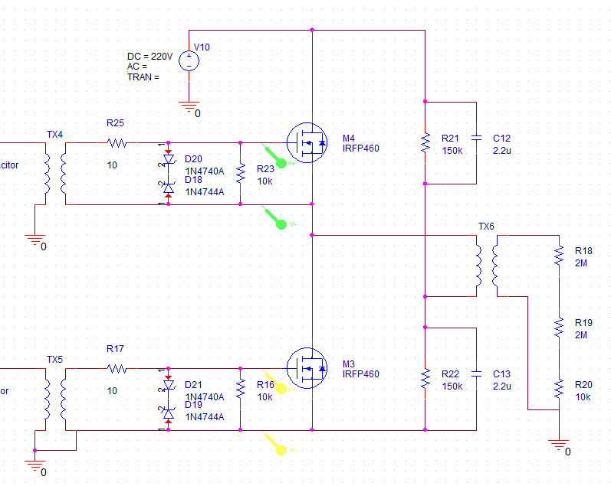
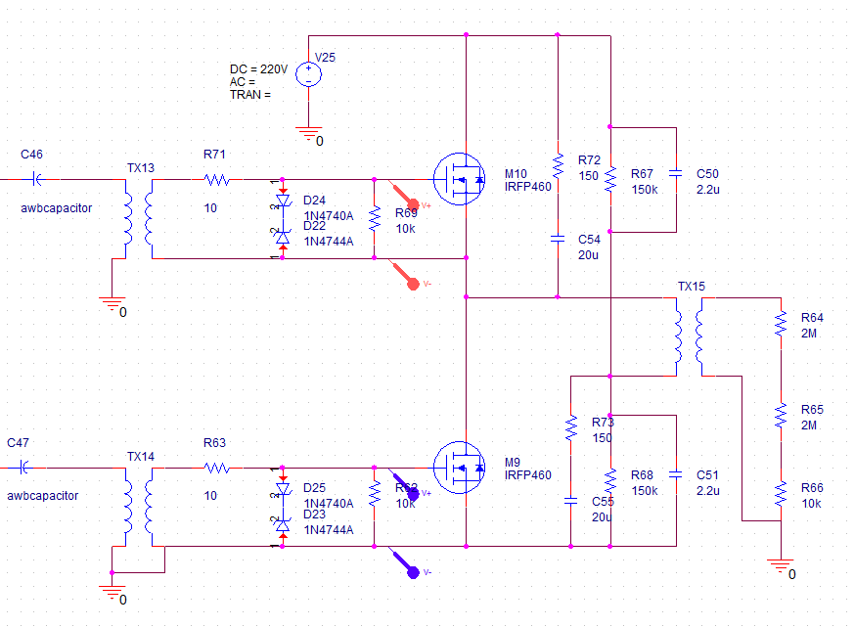

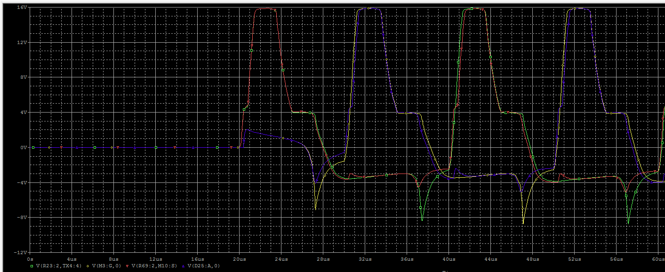

 | 2) Snubber 회로 추가시 전류 변화
 | => FET의 전류가 삼각파 형태를 띄며, Low FET의 경우에는 전류 방향이 반대로 흐른다.
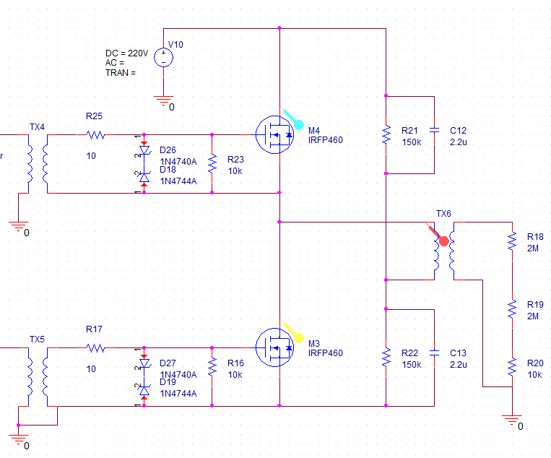
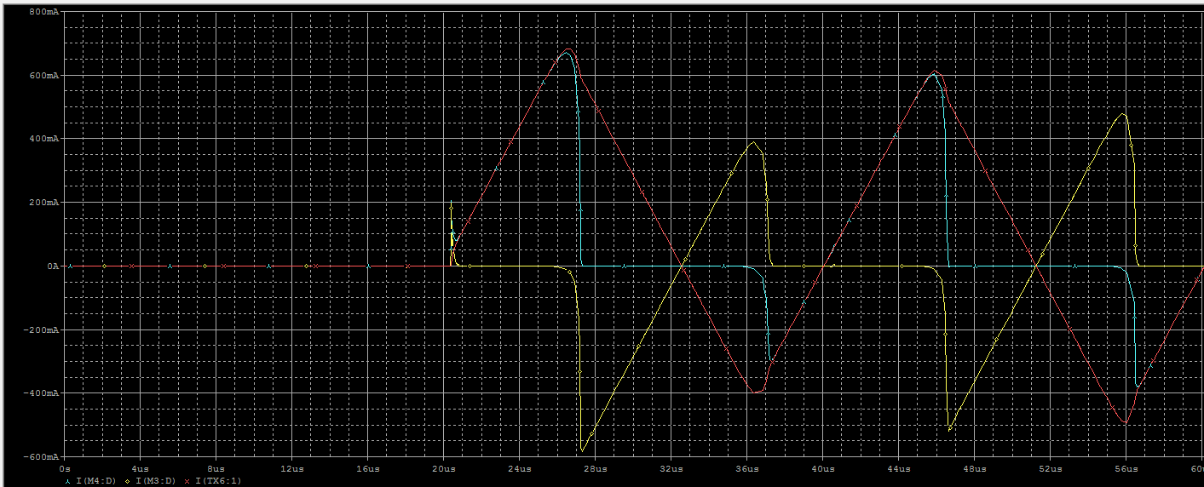

 | => FET의 전류가 구형파 형태를 띄며, Low FET도 정상 방향으로 흐른다.
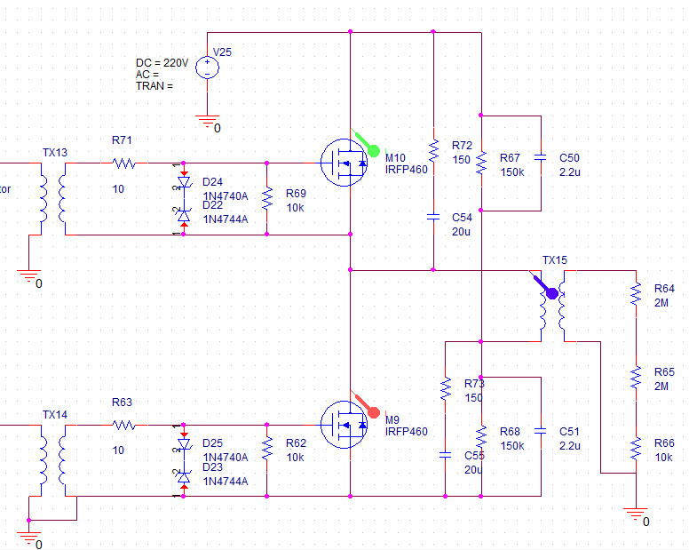
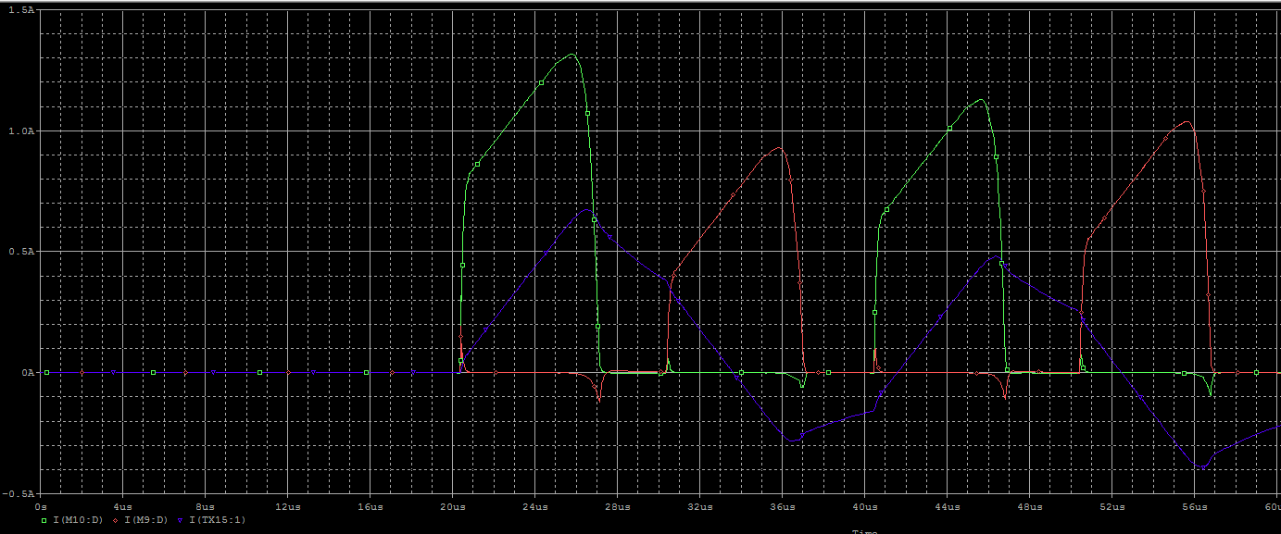

 | 3) Snubber 회로 추가시 Transformer 전류 변화
 | => Snubber가 없는 경우, Transformer의 전류가 안정화되지 않는다. Snubber 추가시 0.4msec내에 안정화 된다.

